A-DAPT Blueprint
A-DAPT Blueprint
 |  | THEME: | EPIC: | FEATURE: | STORY: SID01 As a user, I want to switch language at all time. |  | SID02 | THEME: | EPIC: | FEATURE: | STORY: SID01 As a user, I want to switch language at all time.
 |  | DESIGNED BY: | DATE: 08/02/2568 | NOTE: |  |  |  | DESIGNED BY: | DATE:08/02/2568 | NOTE:

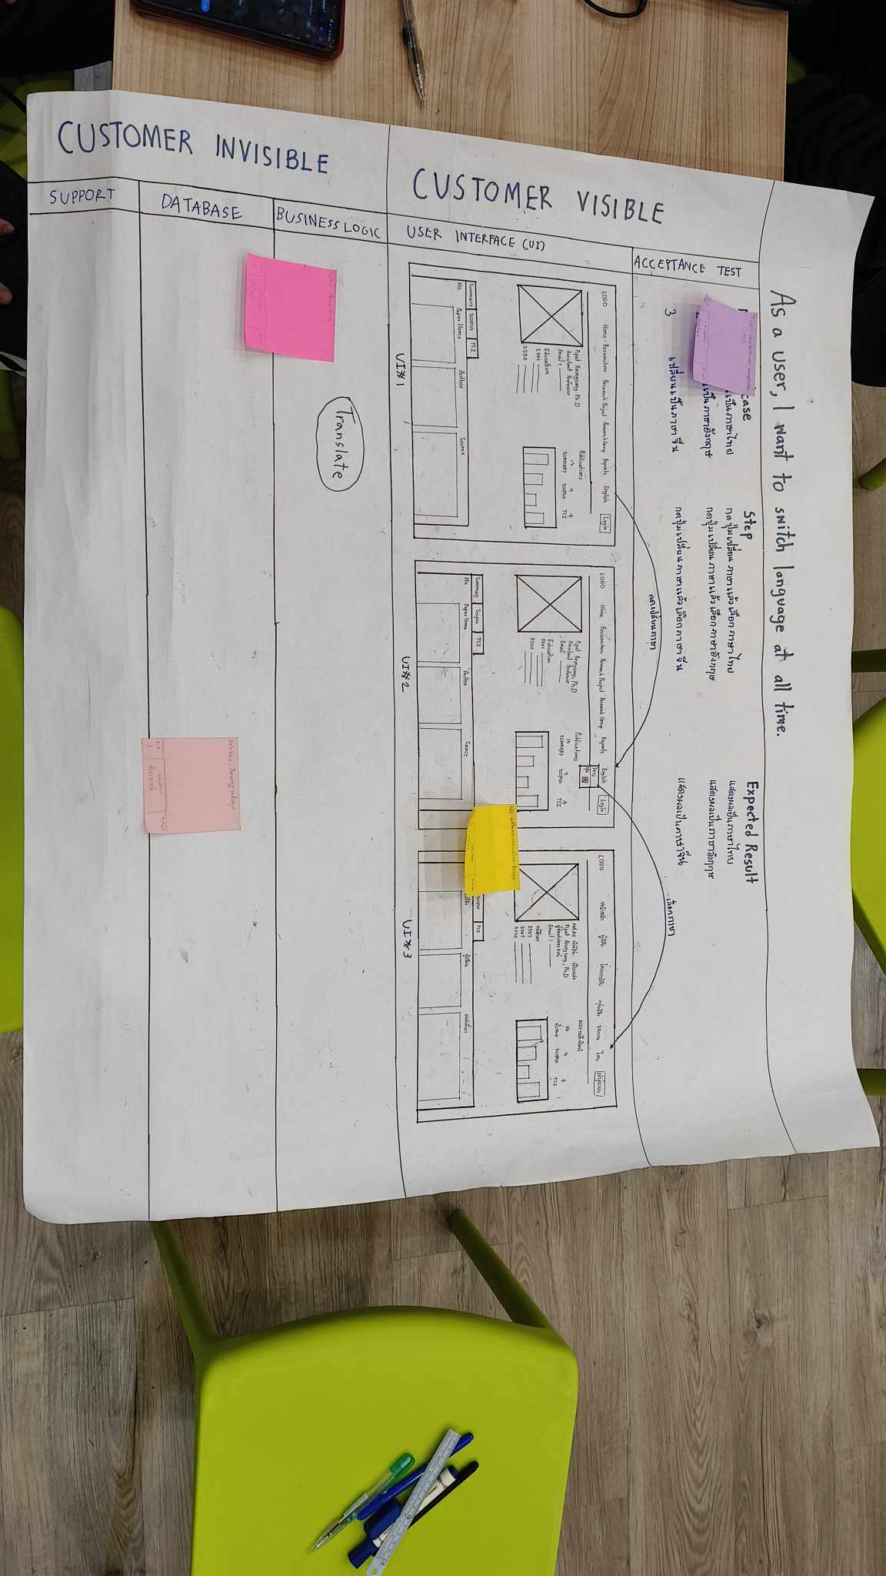
CUSTOMER VISIBLE | ACCEPTANCE TEST |  |  |  |  | ACCEPTANCE TEST
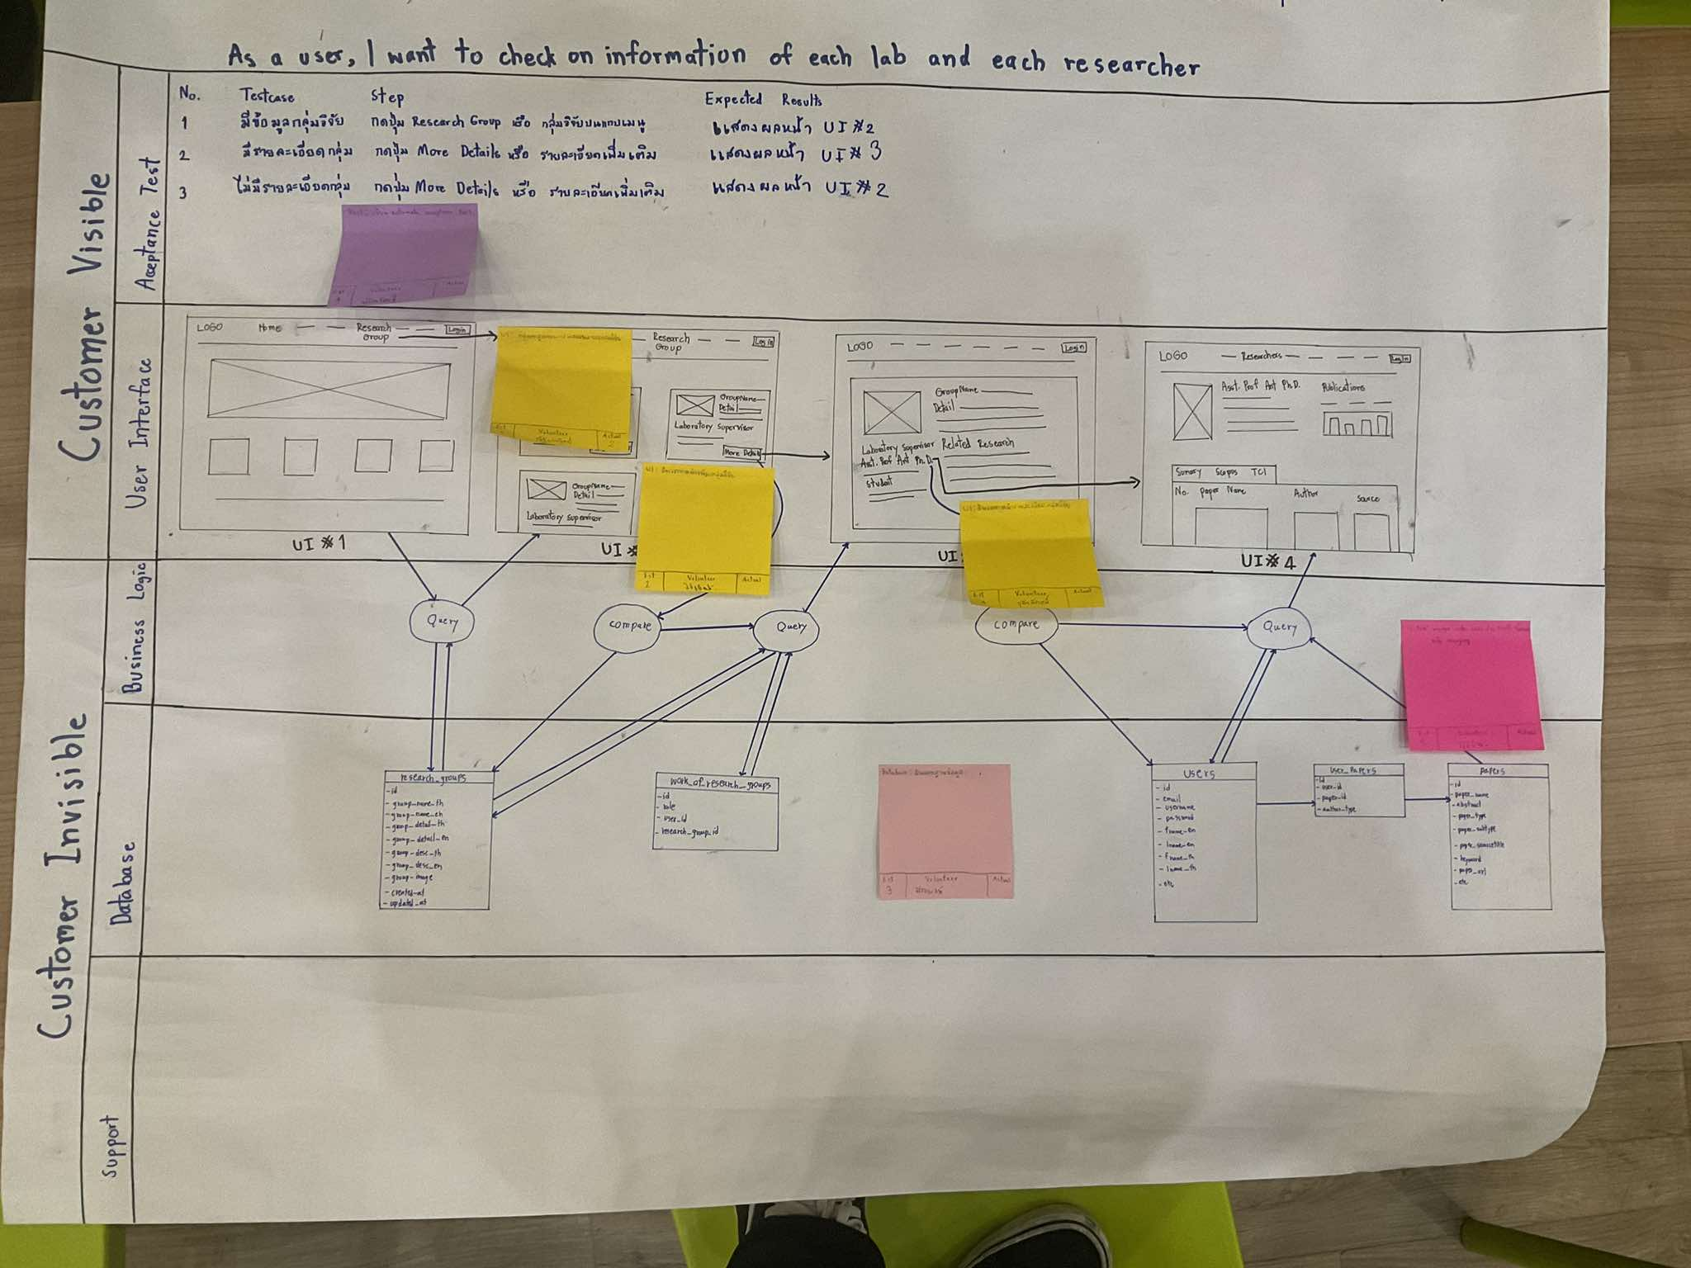

 | USER INTERFACE (UI) |  |  |  |  | USER INTERFACE (UI)

CUSTOMER INVISIBLE | BUSINESS LOGIC |  |  |  |  | BUSINESS LOGIC

 | DATABASE |  |  |  |  | DATABASE

 | SUPPORT |  |  |  |  | SUPPORT

